Лист1
Бюджет проекту
Найменування товарів (робіт, послуг) | Ціна за одиницю, грн. | Одиниць | Вартість, грн
1. Мотузковий парк - дитяча лінія на висоті 0,5 м.
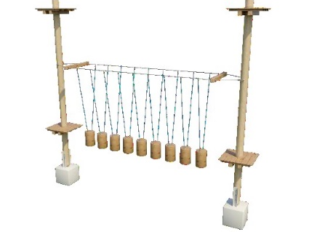 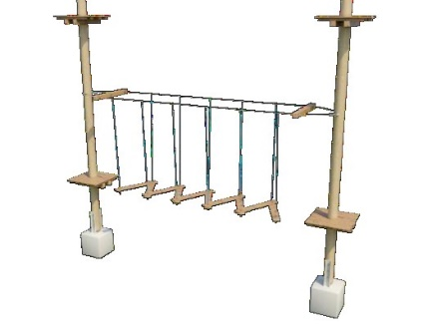 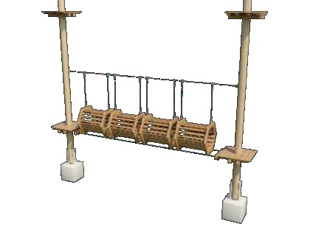 Дерев’яні площадки з системою захисту дерев - 15. Кількість мотузкових конкурсів -15. Середня довжина мотузкового конкурсу 6-8 м. | 245,000.00 | 1 | 245,000.00
2. Внутрішнє облаштування майданчика
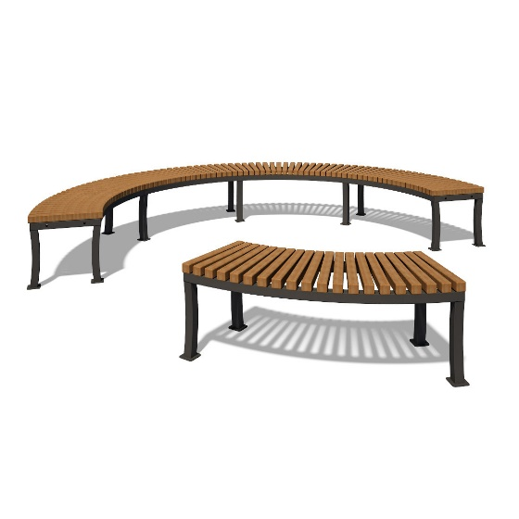 Лавки для відпочинку | 3,850.00 | 8 | 30,800.00
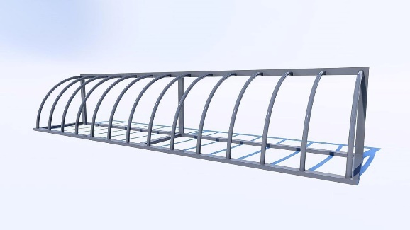 Велопарковка | 5,155.00 | 1 | 5,155.00
3. Доставка та монтаж мотузкового парку на деревах (опорах) та внутрішнього облаштування | 10,000.00 | 1 | 10,000.00
4. Інфляційні ризики |  |  | 8,000.00
Всього: |  |  | 298,955.00

